关系图
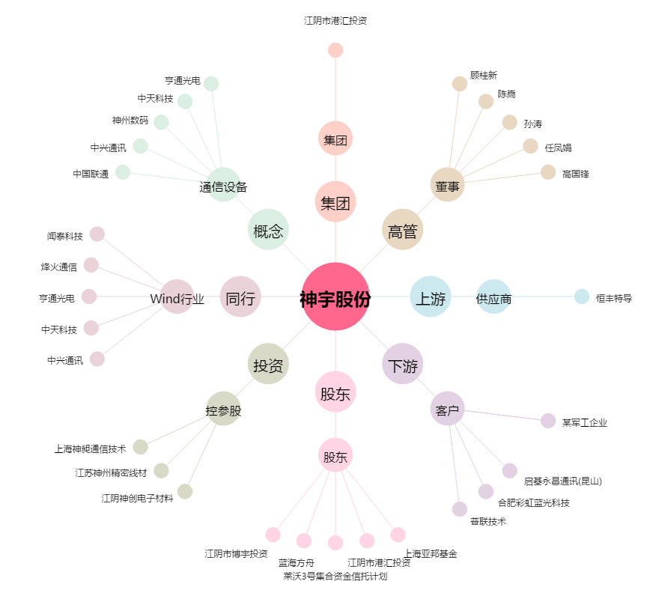
神宇股份[300563.SZ] - 关系概览图

